상품제안서
프로 수첩 다이어리56절 | 상품코드: F22798

 |  |  |  |  |  |  | 02-412-0044 | www.easy1.co.kr
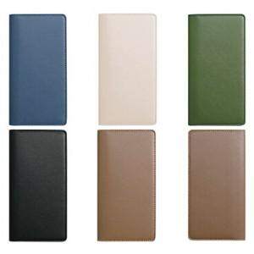

【상세/제작정보】

【인쇄/포장옵션】 | 불박 / OPP(비닐)

【공급단가】 | 수량 | 200~ | 500~ | 1,000~ | 3,000~ | 5,000~
*VAT별도 | 56절 | 4,760원 | 4,590원 | 4,420원 | 4,250원 | 4,080원

【상품 URL】 | http://www.easy1.co.kr/src/goods_detail.php?gdno=22798

